상품제안서
크라프트 노트 16절 | 상품코드: S37270

 |  |  |  |  |  |  | 02-713-8555 | www.synergygift.co.kr
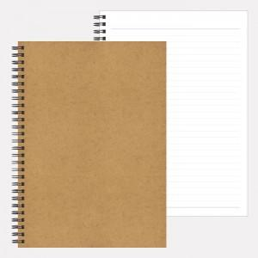

【상세/제작정보】 | <p><span style="font-size: 14pt;">※ 배송비 1박스 200개 포장, 박스당 4,500원 부가세별도 발생</span></p>

【인쇄/포장옵션】 | 금박, 은박, 스티커, 적/먹박 / OPP(비닐)

【공급단가】 | 수량 | 500~ | 1,000~ | 3,000~ | 5,000~ | 10,000~
*VAT별도 | 단가 | 1,130원 | 1,040원 | 1,030원 | 1,010원 | 990원

【상품 URL】 | https://www.synergygift.co.kr:443/src/goods_detail.php?gdno=37270

